Sheet1
 | vue | 小程序 | js
{{}} | {{msg}} | {{msg}} | `color-${red}`
bind | <div v-bind:prop="js-data"></div> | <view prop="{{js-data}}"></view> | var prop=data
v-html | v-html="<div></div>" | <rich-text nodes="{{nodes}}" ></rich-text> | dom
条件/创建销毁 | <div v-if='length>5'>1</div> <div v-elseif='length>2'>2</div> <div v-else>3</div> | <view wx:if="{{length > 5}}"> 1 </view> <view wx:elif="{{length > 2}}"> 2 </view> <view wx:else> 3 </view> | if(length>5){} elseif(length>2){} else{}
显示隐藏 | v-hidden="ture" | hidden="{{true}}"
控制class | <h2 class="class0" :class="['class1', size?'btn-'+size:'' {class2:primary}, {class3:true,class4:true}, ]">h2</h2> | <view class=" {{class3}} {{true?'class1':'class2'}}">hello world</view>
循环 | <li v-for="(item,index) in person" :key="item.name"> {{index}}:{{item.name}} </li> | <text wx:for="{{person}}" wx:key="{{item.name}}"> {{index}}:{{item.name}} </text>

更新数据 | this.goodss=res | this.setData(goodss = res) //因为小程序里data就是一个对象,goodss是他的键值,所以更新人数数据都要用setData
响应式set对象的键值 | this.$set(this.obj, 'b', 3) | this.setData({ 'array[0].text':'changed data' }) this.setData({ 'object.text': 'changed data' }); this.setData({ 'newField.text': 'new data' }) | obj = {a: 1, b: 2} Object.defineProperty(obj, 'c', {//可以改变其他属性的值，可以把其他属性的值赋值给自己 configurable: false, enumerable: true, set: function () { this.a = 0 }, get: function () { return this.b } }) obj.c = 3 //set触发tis.a=0 console.log(obj)//除非get
表达式计算 | <template>{{msg}}<template> compute:{ msg:funcution{ return this.a+this.b=this.c} } | miniprogram-computed插件 | const i= a+b-c
route | this.$route | this.route
router | $router history栈 | 小程序多页页面栈 | 数组栈push pop

生命周期 | 组件和页面(路由设定显示的路由)都有生命周期钩子函数 页面切换后销毁 | 页面才有,组件实例没有声明周期的钩子函数 其他页面返回后会销毁 | Fn(){ creat() } const vm=new Fn()
 | 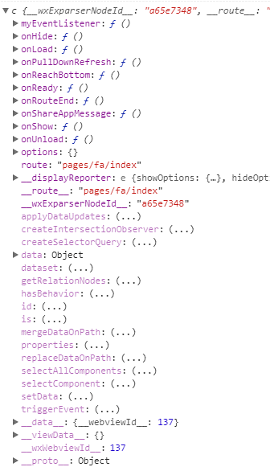 | 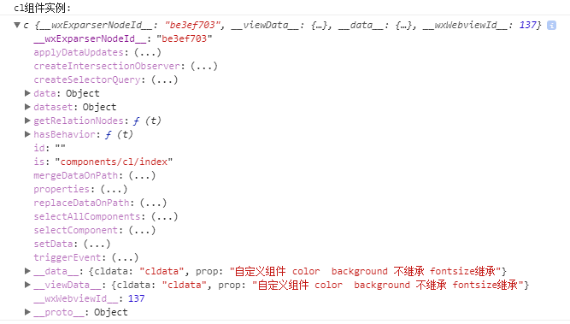
props | props:[''] props:{ prop1:{}, //声明属性等价于 let prop1 默认取值undifine prop2:{ type:String, default:'prop2' } }, | properties: { // 弹窗标题 currentpage: { // 属性名 type: String, // 类型（必填） value: 'index' // 属性初始值（可选），如果未指定则会根据类型选择一个 } } | var prop1
点击传参 | <button @click="say('明天不上班')"></button> new Vue({ el: '#app', methods:{ say(arg){ consloe.log(arg) } } }) | <view class='tr' bindtap='tap' data-id="10"> 点击传参</view> Page({ tap(e) { let id = e.currentTarget.dataset.id; console.log(id) } }) | <meta charset="utf-8"> <div> <button data-id="10" onclick="fn(event)"> 按钮 </button> </div> <script> function fn(e) { console.log(e.currentTarget.dataset.id) } </script>
点击阻止冒泡 | v-on:click.stop= | catchtap=
子传父&子调父 | this.$emit('myevent', myEventDetail) | this.triggerEvent('myevent', myEventDetail)
父调子 | this.refs.xxx.method() | this.selectComponent('#id').syaHello()

class继承 | 自定义组件符合标准的css继承 | view 不能继承上级的view的color text可以继承上级的view的一切 view不能继承父组件的color background text可以继承父组件的一切

is动态组件 | <button v-for="item in arry" @click="curComponent=item"> {{item}} </button> <x :is="curComponent"></x> </div> <script> Vue.component('first',{template:`<div>first</div>`}) Vue.component('second',{template:`<div>second</div>`}) Vue.component('three',{template:`<div>three</div>`}) const vm=new Vue({ el:'#app', data:{ arry:['first','second','three'], curComponent:'first', } }) </script> | 模板 <template name="odd"> <view> odd </view> </template> <template name="even"> <view> even </view> </template> <block wx:for="{{[1, 2, 3, 4, 5]}}" wx:key='item+index'> <template is="{{item % 2 == 0 ? 'even' : 'odd'}}"/> </block>

混合 | mixin 用到页面组件和组件上 | behaviors 不能用到页面 只能用到组件

